상품제안서
알프레드시슬리(3단) 벽걸이달력 | 상품코드: S43476

 |  |  |  |  |  |  | 02-713-8555 | www.synergygift.co.kr
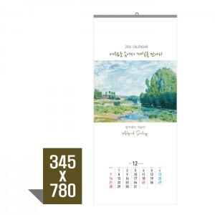

【상세/제작정보】

【인쇄/포장옵션】 | 먹/청/적 1도 / 비닐봉투포함

【공급단가】 | 수량 | 100~ | 300~ | 500~ | 1,000~ | 5,000~
*VAT별도 | 단가 | 2,860원 | 2,690원 | 2,520원 | 2,420원 | 2,320원

【상품 URL】 | https://www.synergygift.co.kr:443/src/goods_detail.php?gdno=43476

